新款电脑袋10-12
香 港 东 兴 旺 实 业 有 限 公 司
HK EASTERN-PRO INDUSTRIES LIMITED
生 产 制 造 单
客 户 | {{customerName}} |  | 业 务 | {{businessBy}} | 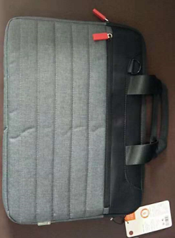 图片
品 名 | {{remark}} |  | 款 号 | {{epCode}}
产品尺寸 | {{size}} |  | 订单号 | {{customerOrderCode}}
颜 色 | 客号 | 数量 | 订 单 日 期 | {{orderDate}}
{{color}} | {{code}} | {{n:qty}}
 |  |  | 交 货 日 期 | {{issueDate}}
合 计 | {{n:qty}}
备注：报价按ROHS环保要求

